Worksheet
 |  |  |  |  | 8 (812) 565 05 34 |  |  | sales@miniworks.ru
 |  |  |  |  | Самара |  |  | отдел продаж
 |  |  | Адрес |  |  |  |  | Режим работы
 |  |  | Санкт-Петербург, улица Маршала Новикова, 28Е |  |  |  |  | Пн – Пт: с 8:00 до 18:00
TFLH22
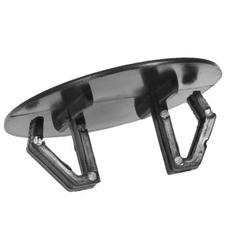 |  | 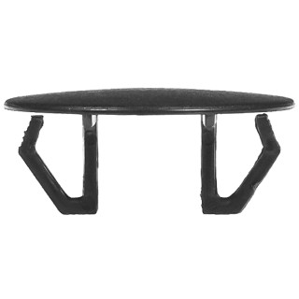 |  | 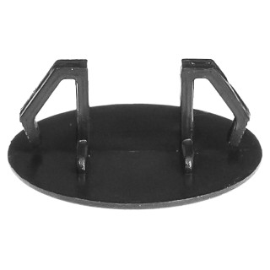 |  | 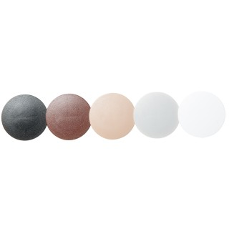 |  | 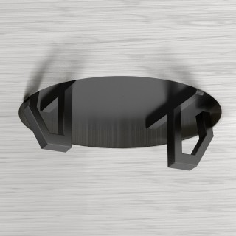 |  | 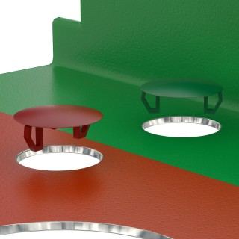
Артикул |  | Цвет |  | от 10000 | от 5000 | от 1000 | от 500 | от 100 | розница | Наличие на 04.08.2026
TFLH22 |  | черный (RAL 9005) |  | 4.20р. | 4.70р. | 5.20р. | 6.80р. | 8.20р. | 13.00р. | 321791
TFLH22-RAL7040 |  | серый (RAL 7040) |  | 5.04р. | 5.64р. | 6.24р. | 8.16р. | 9.84р. | 15.60р. | 170339
TFLH22-RAL9003 |  | белый (RAL 9003) |  | 5.04р. | 5.64р. | 6.24р. | 8.16р. | 9.84р. | 15.60р. | 146981
TFLH22-RAL8017 |  | коричневый (RAL 8017) |  | 5.04р. | 5.64р. | 6.24р. | 8.16р. | 9.84р. | 15.60р. | 55709
TFLH22-RAL1013 |  | бежевый (RAL 1013) |  | 5.04р. | 5.64р. | 6.24р. | 8.16р. | 9.84р. | 15.60р. | 18547
TFLH22-RAL5005 |  | синий (RAL 5005) |  | 5.04р. | 5.64р. | 6.24р. | 8.16р. | 9.84р. | 15.60р. | 45477
TFLH22-RAL8019 |  | коричневый (RAL 8019) |  | 5.04р. | 5.64р. | 6.24р. | 8.16р. | 9.84р. | 15.60р. | 35352
 | Все цены указаны в рублях и включают в себя НДС. Все цены указаны при условии 100% предоплаты и действительны в течение 5 дней. Все цены указаны при условии самовывоза продукции со склада в г. Самара (для иногородних клиентов доставка до склада ТК в г. Самара бесплатна). Все цены указаны за стандартный цвет для каждого вида изделия (изменение цвета на любой из предлагаемой палитры +20% к стоимости, изменение цвета на любой по системе RAL +50% к стоимости). О возможных сроках поставки заказного товара, необходимо уточнять заранее

